상품제안서
끌라레 따뜻함 유지 컵받침(5v) | 상품코드: S24464

 |  |  |  |  |  |  | 02-713-8555 | www.synergygift.co.kr
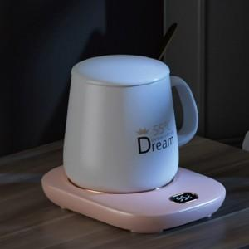 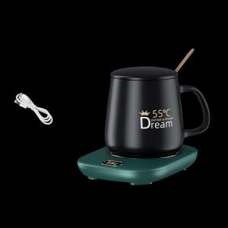

【상세/제작정보】 | <p>&nbsp;</p><p>&nbsp;</p><p><iframe width="560" height="315" src="https://www.youtube.com/embed/MfW5A0ATOZw" title="[CC873] #판촉 #컵받침 독일제 따뜻함 유지 컵받침" frameborder="0" allow="accelerometer; autoplay; clipboard-write; encrypted-media; gyroscope; picture-in-picture" allowfullscreen=""></iframe></p><p>&nbsp;</p>

【인쇄/포장옵션】 | 실크 / 포장지포장

【공급단가】 | 수량 | 50~ | 100~ | 500~ | 1,000~ | 2,000~
*VAT별도 | 컵워머 | 16,360원 | 15,500원 | 14,880원 | 14,130원 | 13,880원

【상품 URL】 | https://www.synergygift.co.kr:443/src/goods_detail.php?gdno=24464

